信用交易
融资融券市场交易数据统计（20221018）

标的证券 | 融资融券余额（亿元） | 融资余额（亿元） | 融券余额（亿元） | 融资买入额（亿元） | 融资融券规模变化（亿元） | 融资余额增幅(‰) | 融券余额增幅(%)
统计数据 | 15,528.03 | 14,484.47 | 1,043.56 | 507.46 | 41.07 | 1.46 | 1.95
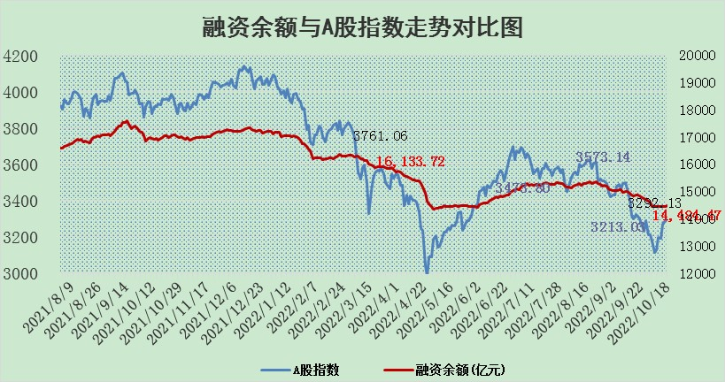

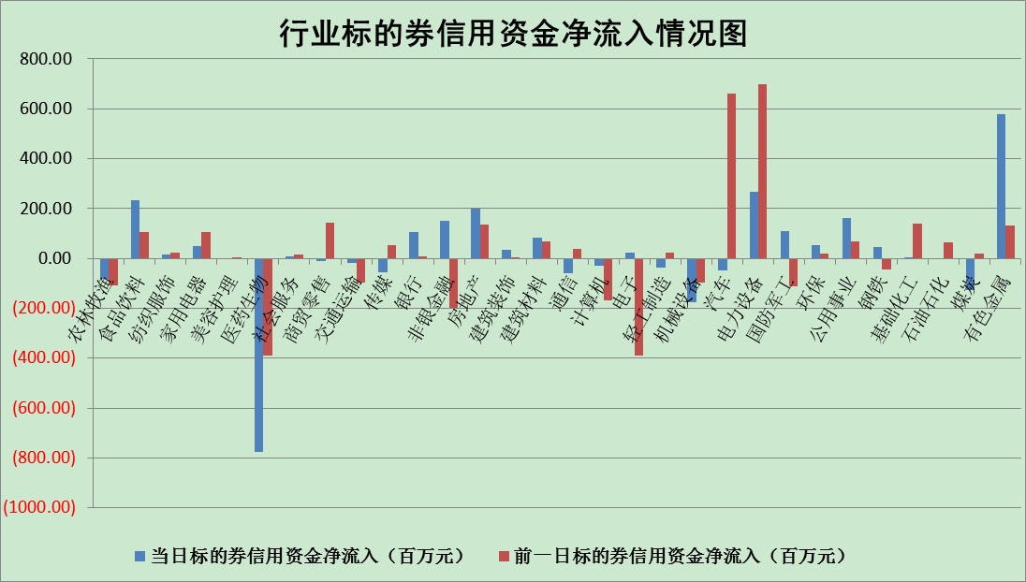

标的基金代码 | 标的基金简称 | 融资余额/市值(%) | 融资余额增幅(%) | 融资买入额/成交金额(%) | （融资余额净增额-融券余额净增额）/市值(‱) | 融券余额降幅(%) | ABS[（融资余额净增额-融券余额净增额）/市值净增额-1](%)
159902 | 华夏中小板ETF | 0.00 | 0.00 | 0.00 | 0.00 | 0.00 | 100.00
159915 | 易方达创业板ETF | 2.03 | -6.72 | 140503.81 | -16.90 | -5.00 | 136.47
159919 | 嘉实沪深300ETF | 5.40 | 0.21 | 0.78 | 1.34 | 2.35 | 105.79
159920 | 华夏恒生ETF | 92.96 | -0.10 | 14.33 | -9.20 | -11.25 | 106.00
159922 | 嘉实中证500ETF | 0.37 | 6.37 | 131.90 | 3.42 | 0.19 | 91.58
159925 | 南方沪深300ETF | 0.02 | -0.85 | 0.00 | -0.02 | 0.00 | 99.92
159928 | 消费ETF | 0.95 | 2.25 | 4.95 | 2.16 | 0.79 | 102.73
159934 | 易方达黄金ETF | 459.49 | 0.02 | 14.71 | 10.90 | 0.00 | 54.38
159939 | 全指信息技术ETF | 0.99 | 5.58 | 345.69 | 3.46 | -175.76 | 117.36
159940 | 全指金融地产ETF | 0.37 | -1.19 | 0.01 | -0.44 | 0.00 | 99.24
159995 | 半导体芯片ETF | 2.09 | -0.14 | 201.34 | -0.44 | -1.08 | 99.45
159997 | 天弘中证电子ETF | 2.66 | -4.06 | 6.94 | -11.20 | 0.70 | 84.00
159998 | 天弘中证计算机主题ETF | 0.17 | 20.33 | 0.09 | 2.88 | 0.00 | 103.63
510050 | 华夏上证50ETF | 9.03 | 0.33 | 122.86 | 2.78 | -2.86 | 113.43
510180 | 华安上证180ETF | 0.53 | 0.21 | 2.41 | 0.16 | 11.33 | 100.22
510880 | 华泰柏瑞红利ETF | 0.20 | 3.92 | 0.42 | 0.11 | -29.71 | 100.48
510900 | 易方达恒生H股ETF | 156.71 | -0.02 | 5.20 | -3.67 | 0.00 | 102.18
511010 | 5年期国债ETF | 2.17 | 165.66 | 3.91 | 135.23 | 0.00 | 32.96
511380 | 可转债及可交换债券ETF | 21.00 | -1.25 | 2.72 | -26.51 | 0.00 | 207.27
512000 | 全指证券ETF | 7.50 | -0.11 | 11.59 | -2.12 | -3.74 | 91.45
512010 | 沪深300医药卫生ETF | 4.79 | -2.70 | 41.31 | -13.99 | -3.03 | 110.27
512070 | 沪深300非银ETF | 2.69 | 1.21 | 43.18 | 3.55 | 2.80 | 95.01
512400 | 南方中证申万有色金属ETF | 1.36 | 2.40 | 0.81 | -1.26 | -10.95 | 97.53
512580 | 广发中证环保产业ETF | 0.72 | 0.13 | 0.63 | 0.00 | -0.20 | 99.98
512660 | 国泰中证军工ETF | 2.86 | -0.40 | 21.73 | -0.40 | 1.17 | 103.90
512800 | 华宝中证银行ETF | 13.37 | -1.11 | 3.07 | -33.40 | -296.97 | 69.59
512980 | 广发中证传媒ETF | 2.07 | -0.70 | 87.95 | -1.46 | 0.00 | 96.05
515030 | 华夏中证新能源汽车ETF | 1.69 | -2.49 | 27.53 | -4.57 | -1.97 | 104.44
515050 | 华夏中证5G通信主题ETF | 1.87 | -1.14 | 14.29 | -2.31 | -2.90 | 93.69
515070 | 华夏中证人工智能ETF | 1.70 | 2.02 | 0.77 | 3.37 | 0.00 | 96.11
标的股票比较指标 |  | 融资余额/流通A股市值(%) | 融资余额增幅(%) | 融资买入额/成交金额(%) | （融资余额净增额-融券余额净增额）/流通A股市值(‱) | 融券余额降幅(%) | ABS[（融资余额净增额-融券余额净增额）/流通A股市值净增额-1](%)
前十名标的个股 |  | 众应互联 | 紫鑫药业 | 景兴纸业 | 紫鑫药业 | 美邦服饰 | 飞荣达
 |  | 数知科技 | 太极集团 | 承德露露 | 盛路通信 | 新力金融 | 中船科技
 |  | 丹邦科技 | 齐心集团 | 光大银行 | 天宜上佳 | 东江环保 | 广信股份
 |  | 易见股份 | 聚光科技 | 首创股份 | 国安达 | 通化金马 | 中京电子
 |  | 聚龙股份 | 天宜上佳 | 酒钢宏兴 | 博瑞传播 | 平高电气 | 精测电子
 |  | 绿庭投资 | 晶晨股份 | 陕国投A | 城发环境 | 仲景食品 | 中兴通讯
 |  | 西水股份 | 盛路通信 | 神马股份 | 横店东磁 | 海融科技 | 贵研铂业
 |  | 仁东控股 | 城发环境 | 中材国际 | 太极集团 | 达华智能 | 浙大网新
 |  | 数码科技 | 内蒙华电 | 中国银行 | 首航高科 | 新华传媒 | 山东药玻
 |  | 全柴动力 | 科士达 | 包钢股份 | 连云港 | 健民集团 | 航发科技
后十名标的个股 |  | 广田集团 | 人福医药 | 国脉科技 | 人福医药 | 中远海科 | 山科智能
 |  | 延安必康 | 华贸物流 | 云海金属 | 北纬科技 | 雷柏科技 | 阿拉丁
 |  | 曙光股份 | 华能国际 | 东风股份 | 三维通信 | 模塑科技 | 安妮股份
 |  | 龙净环保 | 桂冠电力 | 南钢股份 | 晨鸣纸业 | 中国中期 | 步科股份
 |  | 中嘉博创 | 健民集团 | 广田集团 | 汉森制药 | 龙溪股份 | 民和股份
 |  | 泰禾集团 | 招商南油 | 延安必康 | 卡倍亿 | 永安行 | 盛新锂能
 |  | 苏宁易购 | 中新药业 | 曙光股份 | 安图生物 | 冠农股份 | 广联航空
 |  | 中信国安 | 海尔生物 | 龙净环保 | 健民集团 | 国新文化 | 良品铺子
 |  | 台海核电 | 卡倍亿 | 中嘉博创 | 华贸物流 | 乐凯胶片 | 新五丰
 |  | 当代文体 | 普洛药业 | 泰禾集团 | 招商南油 | 晋亿实业 | 浙江东日
说明：1.以上普通交易数据和信用交易数据皆以交易日收盘后数据为基准；2.上述标的证券总数据只计算标的证券市场总数据，不包括从标的证券中调出去标的证券数据，所以与交易所公布的总值略有不同； 3.上述行业采用申万一级行业分类；4.以上标的基金和标的个股中比较的6个指标值中：前5个（从左至右）为正向指标，值越大排名越靠前；第6个为逆向指标，值越小，排名越靠前；5.第6个指标中ABS[]表示求绝对值，其主要用于考量信用资金相对净流入对股价相对净变化的贡献程度；6.数据来源：wind，交易所。

